Indice
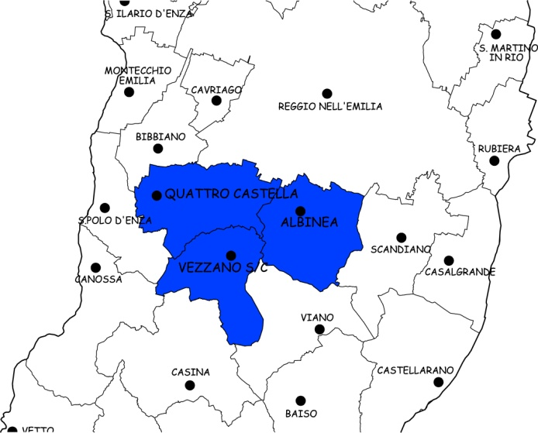 Cartina | Carta d'Identità UNIONE COLLINE MATILDICHE……..
 | Dati di Sintesi
 | Le Spese dell’Unione
 | Le Risorse per le gestioni associate
 | Le funzioni associate in cifre
 | L’andamento delle funzioni associate

Andamento

← Indice

 | L'andamento delle funzioni associate
 |  | Funzioni delegate da tutti i Comuni – N. | Funzioni delegate da una parte dei Comuni o in sub-ambito
 | Anno 2016 | 8 | 0
 | Anno 2017 | 8 | 0
 | Anno 2018 | 8 | 0

